상품제안서
엠보극세사 뉴포켓담요 | 상품코드: S23611

 |  |  |  |  |  |  | 02-713-8555 | www.synergygift.co.kr
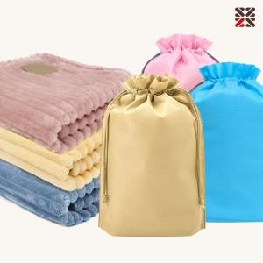

【상세/제작정보】 | <p><span style="font-size: 12pt;">차콜,베이지 단종</span>&nbsp;</p>

【인쇄/포장옵션】 | 실크, 담요실크1도 / 포장불가능

【공급단가】 | 수량 | 50~ | 100~ | 500~ | 1,000~ | 2,000~
*VAT별도 | 베이지 | 7,020원 | 6,640원 | 6,310원 | 6,150원 | 6,040원
 | 차콜 | 7,020원 | 6,640원 | 6,310원 | 6,150원 | 6,040원
 | 인디핑크 | 7,020원 | 6,640원 | 6,310원 | 6,150원 | 6,040원
 | 블루 | 7,020원 | 6,640원 | 6,310원 | 6,150원 | 6,040원

【상품 URL】 | https://www.synergygift.co.kr:443/src/goods_detail.php?gdno=23611

